关系图
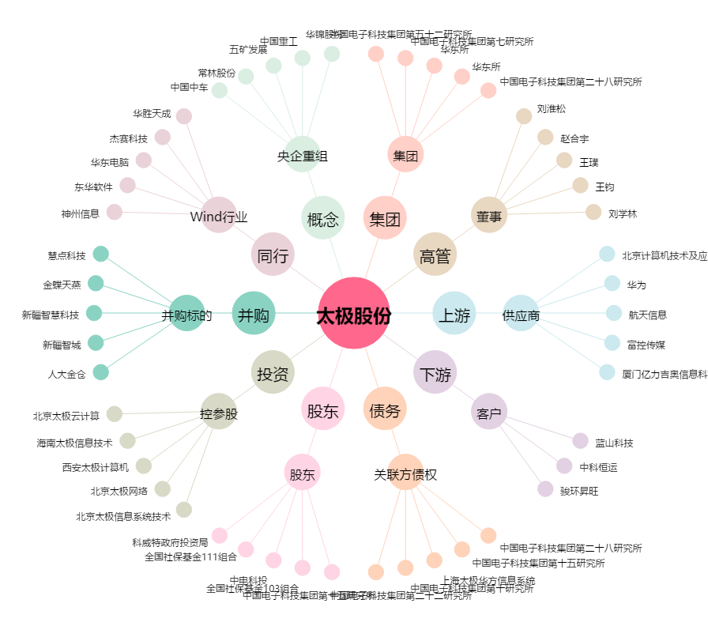
太极股份[002368.SZ] - 关系概览图

